상품제안서
머레이 무드등 스탠드 4in1 다중 무선 충전기 | 상품코드: S42107

 |  |  |  |  |  |  | 02-713-8555 | www.synergygift.co.kr
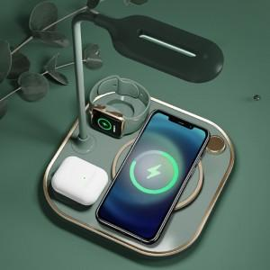 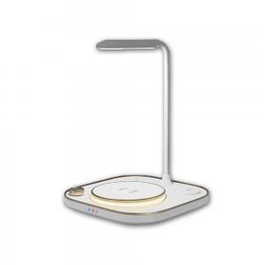

【상세/제작정보】

【인쇄/포장옵션】 | 실크 / 포장지포장

【공급단가】 | 수량 | 20~ | 100~ | 200~ | 300~ | 500~
*VAT별도 | 단가 | 27,500원 | 25,100원 | 24,700원 | 24,200원 | 23,800원

【상품 URL】 | https://www.synergygift.co.kr:443/src/goods_detail.php?gdno=42107

